Dictionary
ข้อมูลตายจากโครงการพัฒนารูปแบบนำร่องเพื่อพัฒนาคุณภาพข้อมูลสาเหตุการตาย เฉพาะการตายที่ได้ดำเนินการทบทวนเวชระเบียน กรณีการตายนอกสถานพยาบาลใน 12 เขตสุขภาพ
ลำดับ | ตัวแปร | คำอธิบายตัวแปร
1 | id | ลำดับที่
2 | qcode | รหัสใช้แทน cid
3 | sex | เพศ (ช = ชาย , ญ = หญิง)
4 | age | อายุ หน่วย ปี
5 | deathdate | วันเดือนปีที่เสียชีวิต
6 | lccaattmm | รหัส จังหวัด อำเภอ ตำบล หมู่ที่ ที่อยู่ผู้ตาย
7 | ncause | สาเหตุการตายที่เป็นรหัส ICD10 จากมรณบัตร
8 | dcause | สาเหตุการตายจากมรณบัตร
9 | 1_ICD10_M | สาเหตุการตายที่เป็นรหัส ICD10 จากเจ้าหน้าที่เวชระเบียน โดยเลือกจาก a,b,c,d ที่ระบุไว้เป็นตัวสุดท้าย
10 | 1_ICD10_doc | สาเหตุการตายที่เป็นรหัส ICD10 จากแพทย์ผู้ตรวจสอบ โดยเลือกจาก a,b,c,d ที่ระบุไว้เป็นตัวสุดท้าย
11 | timeline1_1
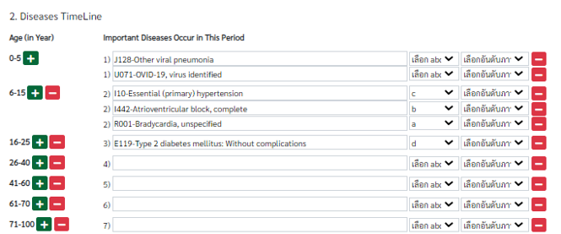
12 | timeline1_2
13 | timeline1_3
14 | timeline1_4
15 | timeline1_5
16 | timeline2_1
17 | timeline2_2
18 | timeline2_3
19 | timeline2_4
20 | timeline2_5
21 | timeline3_1
22 | timeline3_2
23 | timeline3_3
24 | timeline3_4
25 | timeline3_5
26 | timeline4_1
27 | timeline4_2
28 | timeline4_3
29 | timeline4_4
30 | timeline4_5
31 | timeline5_1
32 | timeline5_2
33 | timeline5_3
34 | timeline5_4
35 | timeline5_5
36 | timeline6_1
37 | timeline6_2
38 | timeline6_3
39 | timeline6_4
40 | timeline6_5
41 | timeline7_1
42 | timeline7_2
43 | timeline7_3
44 | timeline7_4
45 | timeline7_5
46 | timeline_abcd
47 | timeline_conditions
48 | search_choices
49 | a
50 | b
51 | c
52 | d
53 | atime
54 | btime
55 | ctime
56 | dtime
57 | atime_unit
58 | btime_unit
59 | ctime_unit
60 | dtime_unit
61 | atime_unknow
62 | btime_unknow
63 | ctime_unknow
64 | dtime_unknow
65 | conditiontext

